ＷＡＹ面談シート
ＷＡＹ面談シート

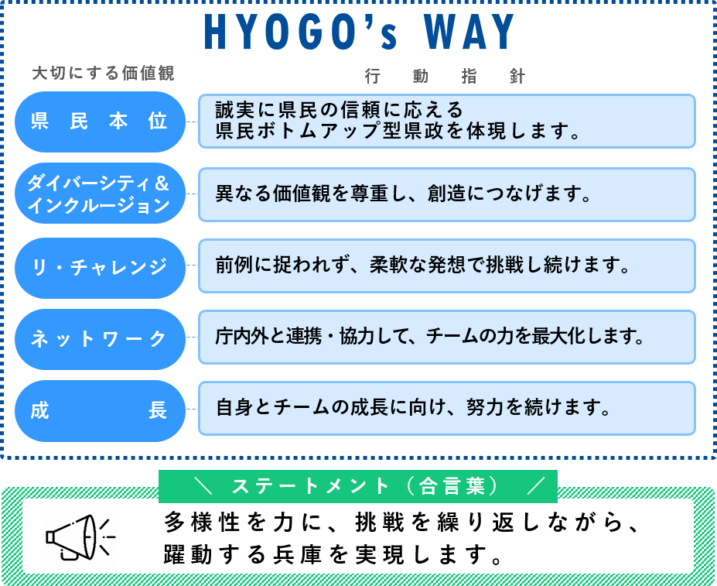
 | 所属 | 東播磨県民局 / 加古川土木事務所 |  |  |  |  |  | 職名 | 東播磨県民局加古川土木事務所所長補佐兼建設業課長 |  |  | 職種 | 総合
 | 氏名 | 栗田 直樹 |  |  |  |  |  | 職員番号 | 90106 |  |  | 級 | 行政職 | 6 | 級

 |  |  |  |  | 1 【チャレンジ目標】 |  |  | 2 【管理監督職はマネジメント目標】 |  |  |  | 3

 | 業務目標 （期初） 100文字以内 |  |  |  | 新規施策の立案と調整 前例のない業務改善施策（デジタルツールの導入や庁内手続の省力化など）について、自ら調査・提案。関係者との合意形成を図る。実現可能な落としどころを探り、粘り強く実行に移す。 |  |  | 業務の効率化と質の向上 業務の洗い出しと見直しを行い、重要度の低い業務の廃止・集約を提案・実施。担当者の負担軽減と質の高い業務への集中を実現。共有ナレッジの整備を進める。 |  |  |  | 後進育成とナレッジの共有 これまでの経験・知見を活かし若手職員の業務支援と育成に取組む。特に「なぜこの仕事が必要か」「どうすれば効率的にできるか」といった本質的な問いかけを通じて思考の深掘りを促す。

 | 進捗状況 (自己評価) |  | (期中) |  | 生成AI活用による業務改善を先導実践。WindsurfやGoogle AI Studioでﾎﾟﾓﾄﾞｰﾛﾀｲﾏｰを自作し課員に提供、職員の生産性向上に貢献。県推奨のkintoneを超越したﾊﾞｲﾌﾞｺｰﾃﾞｨﾝｸﾞ環境の必要性をAI研修で提言。ﾃﾞｼﾞﾀﾙ改革課の伴走支援事業への参画を建設業課長・土地調整官に働きかけ、予算要求への道筋を構築。 |  |  | ｼｽﾃﾑ運用の抜本見直しを実行。非効率な住基ﾈｯﾄPC返還により業務負担を削減、登記情報連携ｼｽﾃﾑ導入で証明書添付省略を具現。HYOGOｺﾐｭﾆｹｰｼｮﾝﾎﾟﾘｼｰを率先垂範し、Teams一元化による内線電話抑止を推進。各層別ﾁｬﾝﾈﾙを特設し暗黙知の可視化を実現。共有ﾅﾚｯｼﾞの体系的拡張を図り、組織全体の生産性向上に寄与。 |  |  |  | 藻谷浩介氏との対話から得たWHAT(何が起こっているか)重視の問いかけ手法を後進育成に導入。生成AI活用による対話の質向上を図り本質的思考の深掘りを促進。多忙な業務環境下でもﾎﾜｲﾄ･ｽﾍﾟｰｽ確保に努め職員との継続的な対話機会を創出。経験知の体系的伝承と自律的思考力育成の両立を実践。

 |  |  | (期末)

 |  |  |  |  |  |  |  | .
 | ＷＡＹの実践に向け、重点的に取り組みたい価値観 (複数選択可) |  |  | 県民本位 |  | 具体的な 行動目標 | ・定例業務のスケジューリングを徹底し、突発業務への対応余力を常に確保する。 ・自ら資料を読み込み、上司や関係者に「先回り」した提案・対応を行う。 ・若手・同僚との意見交換を行い、現場の課題を掘り起こし、改善策に反映。 ・煩雑な業務を効率化するための工夫を提案・導入する。 |  |  | 伸ばしたいスキル、将来やりたい仕事、理想の働き方等 | 〈伸ばしたいスキル〉合意形成や意見集約の場面で求められる思考と対話の技術を強化したい。自分の意見を単なる主張で終わらせず、納得感を持って受け入れてもらえる力を磨く。 〈将来やりたい仕事〉制度や業務プロセスの抜本的な見直しを行い、「見えないムダ」や「やらなくてよい仕事」を可視化し、組織の生産性向上に寄与したい。若手職員のキャリア支援や育成にも携わり、「頑張ることが楽しい」と思える職場づくりに貢献したい。 〈理想の働き方〉自ら課題を設定し、答えを探る姿勢を忘れず、「面倒くさい」に挑む気持ちを持ち続けたい。最小の努力で最大の効果を生む「良いモノグサ」であり続けるために、努力の方向と質にこだわる働き方を目指す。

 |  |  |  | ダイバーシティ＆ インクルージョン

 |  |  | 〇 | リ・チャレンジ

 |  |  |  | ネットワーク

 |  |  | 〇 | 成長

